Sheet1
运营：TOP5保险服务
太平通
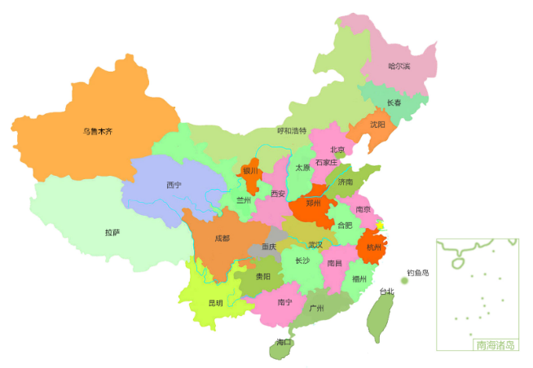
业务：业务数据
分红账户 | 950
电子保单 | 1000
实时贷 | 1300
理赔查询 | 1700
我的保单 | 2000
营业收入：1881万元
 | 收入
4月 | 30
5月 | 50
6月 | 80
7月 | 140
8月 | 230
注册用户数：21319740人
APP月活（万）
 | 活跃人数
1月 | 82.4
2月 | 81.6
3月 | 123
4月 | 157.3
5月 | 168.5
6月 | 143.5
7月 | 320.1
8月 | 237
电商：

保险服务1 | 20%
保险服务2 | 10%
保险服务3 | 10%
保险服务4 | 15%
保险服务5 | 15%
保险服务6 | 30%
业务占比
项目1 | 60%
项目2 | 30%
项目3 | 10%

综合金融：

Sheet2
走势图
月份 | 收入
4月 | 30
5月 | 50
6月 | 80
7月 | 140
8月 | 230

月活
月份 | 活跃人数
1月 | 82.4
2月 | 81.6
3月 | 123
4月 | 157.3
APP月活（万）
5月 | 168.5
6月 | 143.5
7月 | 320.1
8月 | 237

TOP5
TOP5 | value
列1 | 列2
分红账户 | 950
电子保单 | 1000
实时贷 | 1300
理赔查询 | 1700
我的保单 | 2000

其它 | 百分比
保险服务1 | 20%
保险服务2 | 10%
保险服务3 | 10%
保险服务4 | 15%
保险服务5 | 15%
保险服务6 | 30%

业务
综合金融项目 | 占比
项目1 | 60%
项目2 | 30%
项目3 | 10%

业务占比

data
2022-01-01 | 1600 |  | 2022-01-01 | 1732 |  | 2022-01-01 | 1435
2022-02-01 | 1320 |  | 2022-02-01 | 1947 |  | 2022-02-01 | 1739
2022-03-01 | 1288 |  | 2022-03-01 | 1437 |  | 2022-03-01 | 1823
2022-04-01 | 1801 |  | 2022-04-01 | 1255 |  | 2022-04-01 | 1694
2022-05-01 | 1846 |  | 2022-05-01 | 1587 |  | 2022-05-01 | 1444
2022-06-01 | 1006 |  | 2022-06-01 | 1570 |  | 2022-06-01 | 1244
2022-07-01 | 1834 |  | 2022-07-01 | 1992 |  | 2022-07-01 | 1031
2022-08-01 | 1980 |  | 2022-08-01 | 1449 |  | 2022-08-01 | 1648
2022-09-01 | 1067 |  | 2022-09-01 | 1165 |  | 2022-09-01 | 1428
2022-10-01 | 1380 |  | 2022-10-01 | 1853 |  | 2022-10-01 | 1098
2022-11-01 | 1379 |  | 2022-11-01 | 1897 |  | 2022-11-01 | 1699
2022-12-01 | 1074 |  | 2022-12-01 | 1942 |  | 2022-12-01 | 1883
2023-01-01 | 1422 |  | 2023-01-01 | 1966 |  | 2023-01-01 | 1173

 | 2022-01-01 | 1080 |  | 2022-01-01 | 1985
 | 2022-02-01 | 1403 |  | 2022-02-01 | 1207
 | 2022-03-01 | 1891 |  | 2022-03-01 | 1754
 | 2022-04-01 | 1788 |  | 2022-04-01 | 1503
 | 2022-05-01 | 1793 |  | 2022-05-01 | 1578
 | 2022-06-01 | 1471 |  | 2022-06-01 | 1426
 | 2022-07-01 | 1828 |  | 2022-07-01 | 1705
 | 2022-08-01 | 1342 |  | 2022-08-01 | 1367
 | 2022-09-01 | 1756 |  | 2022-09-01 | 1860
 | 2022-10-01 | 1182 |  | 2022-10-01 | 1973
 | 2022-11-01 | 1240 |  | 2022-11-01 | 1880
 | 2022-12-01 | 1412 |  | 2022-12-01 | 1728
 | 2023-01-01 | 1566 |  | 2023-01-01 | 1817

